TCMB
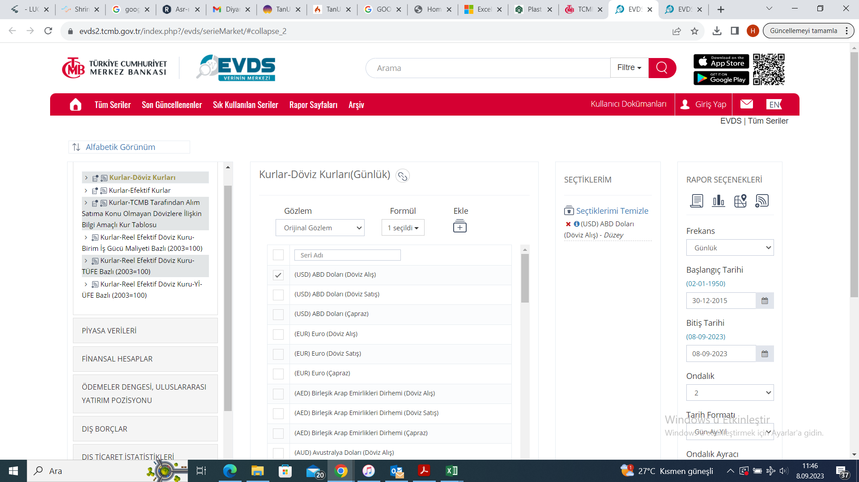

https://evds2.tcmb.gov.tr/index.php?/evds/serieMarket/#collapse_2

